PREGUNTA 1
 UNIVERSIDAD TÉCNICA DE AMBATO CARRERA DE INGENIERÍA MECÁNICA PERÍODO mar- sept 2017
Docente
Asignatura | Estadística
Código | IM03B12
Tema | (-)(-)
Área | Básicas de Ingeniería
Contexto | Examen de Fin de Carrera
ENUNCIADO (Planteamiento del Problema) | Según el histograma, cuántos Viernes 13 anuales hay en promedio? | 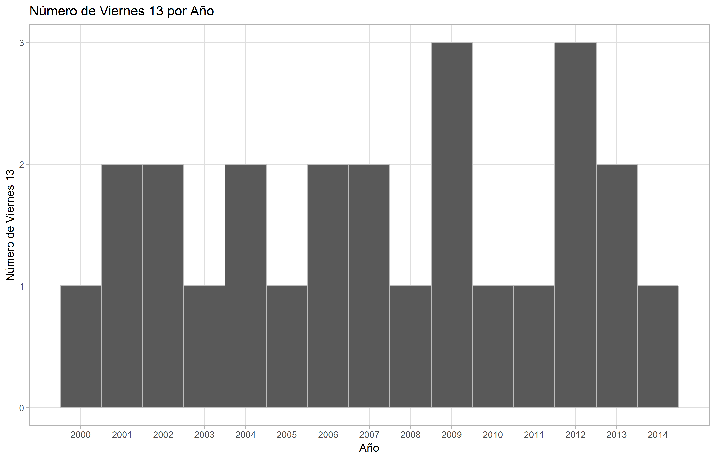
CONECTOR (Enlace Lógico) | (-)(-) | RESPUESTA ASIGNADA | ARGUMENTO O JUSTIFICACIÓN A la respuesta asignada
Opción A | 25 | INCORRECTO | No es el promedio, es el número total de veirnes 13 entre el 2000 y el 2014.
Opción B | 25/15 | CORRECTO | El promedio: Número total de viernes 13 entre el 2000 y el 2014 dividio para el número de años.
Opción C | 2 | INCORRECTO | El promedio es aproximadamente 1,6, no 2.
Opción D | 1 | INCORRECTO | En cada año hay por lo menos 1 viernes 13 y en algunos hay 2 o mas. Entonces el promedio es estrictamente mayor a 1.
RESOLUCIÓN: Opción Correcta | B | Referencia Bibliográfica | Estadística aplicada a la administración y a la economía, Kazmier Leonard
Grado de Dificultad | BAJO
Nivel Cognitivo | CONOCIMIENTO
Operación Cognitiva | IDENTIFICAR, RECONOCER

IMPORTANTE: SOLO COMPLETAR LOS ESPACIOS SOLICITADOS

PREGUNTA 4
UNIVERSIDAD TÉCNICA DE AMBATO CARRERA DE INGENIERÍA MECÁNICA PERÍODO mar- sept 2017
Docente
Asignatura | Plantas Industriales II
Código | IM06A03
Tema | Valor del dinero en el tiempo
Área | Básicas de Ingeniería
Contexto | Examen de Fin de Carrera
ENUNCIADO (Planteamiento del Problema) | Según la figura con el modelo de regresión, la correlación entre notas matemáticas y notas lectura es: | 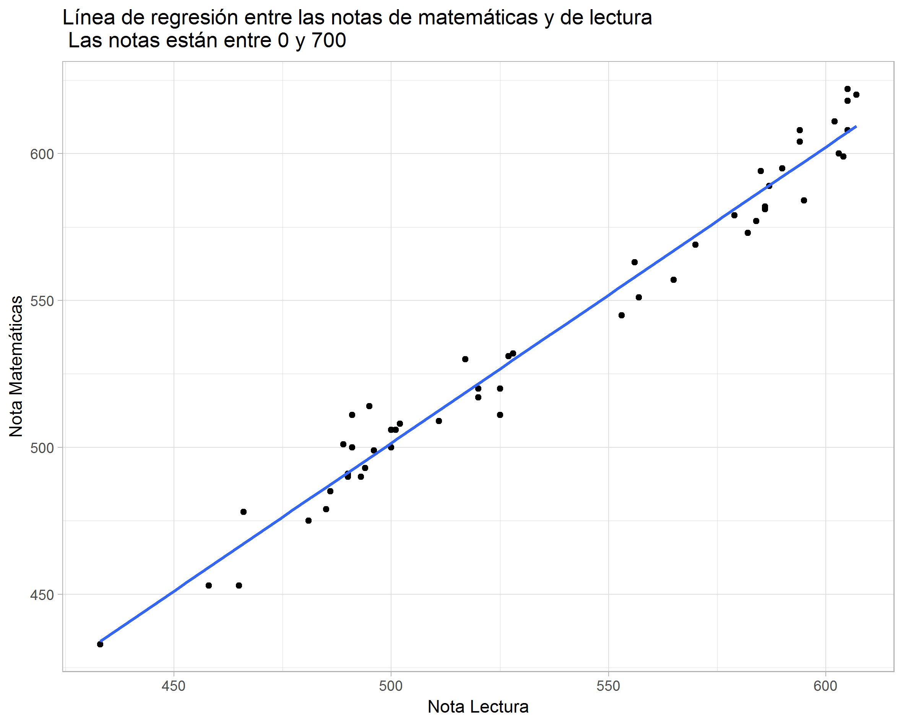
CONECTOR (Enlace Lógico) | Valor del dinero en el tiempo | RESPUESTA ASIGNADA | ARGUMENTO O JUSTIFICACIÓN A la respuesta asignada
Opción A | Positiva | CORRECTO | A las mejores notas en lectura les corresponden mejoras notas en matemáticas.
Opción B | Negativa | INCORRECTO | Si una de las dos variables aumenta, la otra también.
Opción C | Cero | INCORRECTO | Las observaciones tienen un patrón lineal bien definido, la correlación no puede ser cero.
Opción D | No podemos saber. | INCORRECTO | Si podemos, hay un patrón lineal bien definido en el gráfico - la correlación es diferente de cero. Ademas podemos observar que si una variable aumenta, la otra también - hay una asociación positiva.
RESOLUCIÓN: Opción Correcta | A | Referencia Bibliográfica | Estadística aplicada a la administración y a la economía, Kazmier Leonard
Grado de Dificultad | BAJO
Nivel Cognitivo | ANÁLISIS
Operación Cognitiva | COMPARAR, ORGANIZAR, ESTRUCTURAR

IMPORTANTE: SOLO COMPLETAR LOS ESPACIOS SOLICITADOS

PREGUNTA 7
UNIVERSIDAD TÉCNICA DE AMBATO CARRERA DE INGENIERÍA MECÁNICA PERÍODO mar- sept 2017
Docente
Asignatura | Estadística
Código | IM03B12
Tema | (-)(-)
Área | Básicas de Ingeniería
Contexto | Examen de Fin de Carrera
ENUNCIADO (Planteamiento del Problema) | A es un evento. Cuál de las siguientes afirmaciones es falsa? En las afirmaciones P(A) es la probabilidad de A. | 
CONECTOR (Enlace Lógico) | (-)(-) | RESPUESTA ASIGNADA | ARGUMENTO O JUSTIFICACIÓN A la respuesta asignada
Opción A | A y el complemento de A son independientes. | CORRECTO | Falso, A y su complemento son dependientes: Si uno ocurre el otro no.
Opción B | P(A y el complemento A) = 0 | INCORRECTO | Verdad, un evento y su complemento no pueden ocurrir al mismo tiempo. La probabilidad de que eso ocurra es 0.
Opción C | P(A) = 1 - P(el complemento A) | INCORRECTO | Verdad, P(A o A complemento) = 1. Como A y A complemento son disjuntos podemos escribir la ecuación en la opción C.
Opción D | A es un subconjunto del espacio de muestras. | INCORRECTO | Verdad, A es un evento, entonces es un subconjunto del espacio de muestras.
RESOLUCIÓN: Opción Correcta | A | Referencia Bibliográfica | Estadística aplicada a la administración y a la economía, Kazmier Leonard
Grado de Dificultad | ALTO
Nivel Cognitivo | APLICACIÓN
Operación Cognitiva | RESOLUCIÓN DE PROBLEMAS

IMPORTANTE: SOLO COMPLETAR LOS ESPACIOS SOLICITADOS

PREGUNTA 9
UNIVERSIDAD TÉCNICA DE AMBATO CARRERA DE INGENIERÍA MECÁNICA PERÍODO mar- sept 2017
Docente
Asignatura | Estadística
Código | IM03B12
Tema | (-)(-)
Área | Básicas de Ingeniería
Contexto | Examen de Fin de Carrera
ENUNCIADO (Planteamiento del Problema) | Observo dos variables: X: x1, x2, … , xn Y: y1, y2, … , yn Quiero saber si H0: las dos variables (X y Y) son iguales. En la figura la línea roja representa el promedio de las diferencias absolutas observadas. Según la figura: | 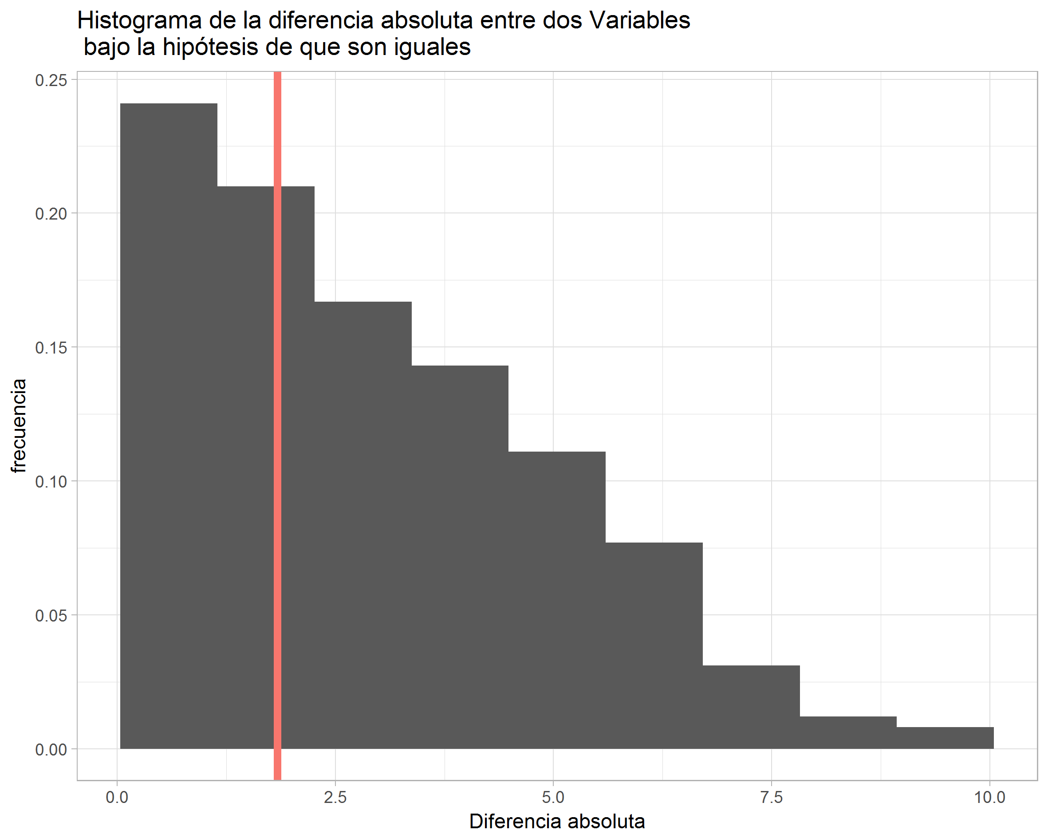
CONECTOR (Enlace Lógico) | (-)(-) | RESPUESTA ASIGNADA | ARGUMENTO O JUSTIFICACIÓN A la respuesta asignada
Opción A | Puedo rechazar H0. | INCORRECTO | No, la distribución bajo H0 explica bien mis observaciones.
Opción B | Las dos variables son iguales. | INCORRECTO | Si bien mis observaciones son comunes bajo la H0, no puedo decir que las dos variables son iguales, la diferencia observada no es cero.
Opción C | No puedo rechazar H0. | CORRECTO | No puedo decir que las dos variables son diferentes.
Opción D | No puedo decir nada. | INCORRECTO | Puedo argumentar que mis observacioens son comunes bajo H0.
RESOLUCIÓN: Opción Correcta | C | Referencia Bibliográfica | Estadística aplicada a la administración y a la economía, Kazmier Leonard
Grado de Dificultad | BAJO
Nivel Cognitivo | ANÁLISIS
Operación Cognitiva | COMPARAR, ORGANIZAR, ESTRUCTURAR

IMPORTANTE: SOLO COMPLETAR LOS ESPACIOS SOLICITADOS

